Datos personales
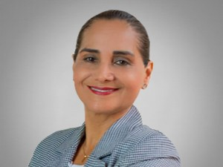

Nombres: | Amada María
Apellidos: | Ortiz Olaya
Facebook: | https://www.facebook.com/AmadaMariaSD/
Twitter: | @AmaditaMaria
Descripción:

